Layout
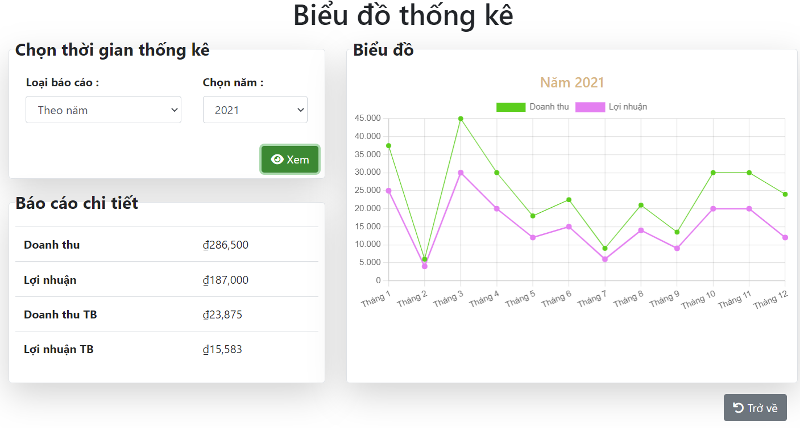
6.13.1.1 Màn hình báo cáo

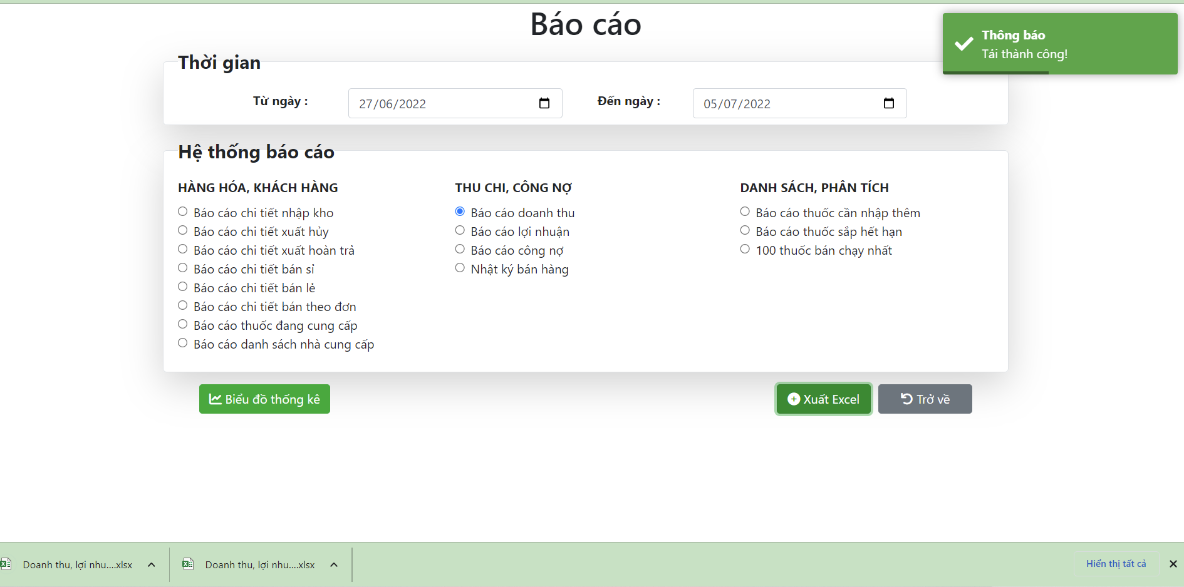

6.13.1.1 Màn hình biểu đồ thống kê

Data_DB_Static
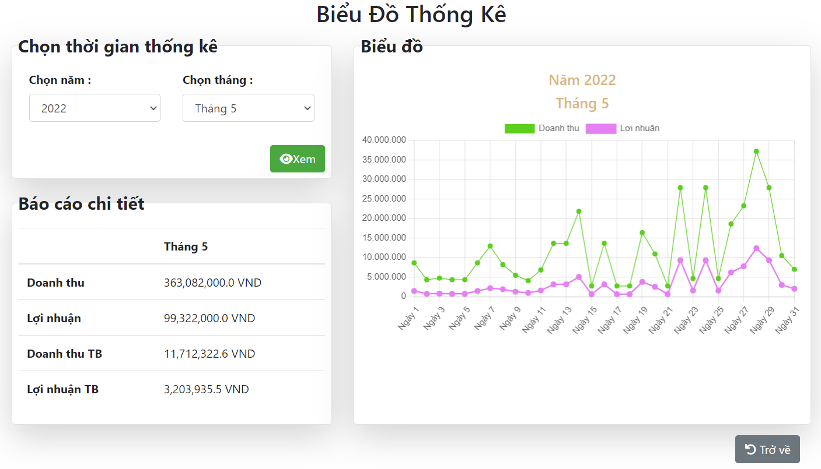
Input data

Screen

 | Case | Item | Value
 | FUNC-4 | input [Chọn năm] | 2021 for input [Chọn năm]
 | FUNC-5 | input [Chọn năm] and [Chọn tháng] | 2022 for input [Chọn năm] Tháng 5 for [Chọn tháng]

Output data

FUNC-4

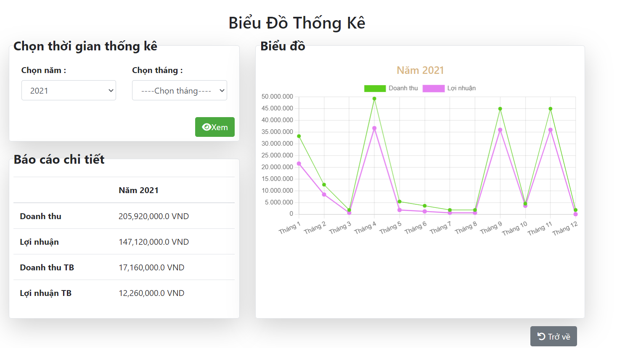

FUNC-5

